Лист1

РАСЧЕТ КЛАССА ВПП
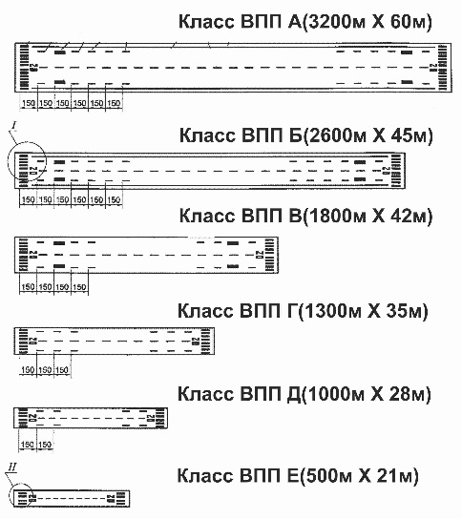
Аэродромы в России Классифицируют по длине ВПП и ее ширине: Аэродромы разделяются на 6 классов: А - 3200 х 60, Б - 2600 х 45, В - 1800 х 42, Г - 1300 х 35, Д - 1000 х 28, Е - 500 х 21.

 |  |  | сайт: aviauslugi.com

Длинна ВПП, м |  | Ширина ВПП, м
3200 |  | 60
Введите длину ВПП |  | Введите ширину ВПП
После ввода нажмите ENTER

ВПП Класса - | А

О разработчике

